Instruktion till modellen
Instruktion till Modell för dimensionering av avfallsutrymmen
Modellen syftar till att vara ett hjälpmedel vid dimensionering och planering av avfallsutrymmen.
Begränsningar: Modellen ska endast användas för dimensionering av avfallsutrymmen med full sortering av matavfall, restavfall, förpackningar och returpapper. Nyckeltalen som används i modellen är baserade på verksamheter som har sortering av alla, eller majoriteten av fraktionerna. Det är därför inte lämpligt att använda modellen för dimensionering av avfallsutrymmen för endast mat- och restavfall.
Beskrivningar av färgmarkeringar:
Mörkgröna celler måste fyllas i
Ljusgröna celler kan fyllas i/ändras vid behov
Ingen beräkning görs i grå celler
Vita celler är låsta för redigering
Resultatet av beräkningarna visas i blå celler
Fält som inte får förändras är låsta för redigering.

GRUNDDATA
I fliken "Grunddata " finns nyckeltal angående kärlens mått, avfallsmängder som uppstår i olika typer av verksamheter och lägenheter samt tömningsintervall. Gröna fält i flik "Grunddata" kan anpassas till lokala förhållanden, ändringar bör dock göras med försiktighet. Inmatat data i denna flik påverkar beräkningar i dimensioneringsfliken.
Nyckeltal för avfallsvolymer: Nyckeltalen i Grunddatafliken kan justeras för anpassning till kommunspecifika förhållanden. I tillhörande användarmanual finns tabeller med rekommenderade intervall för uppkomna volymer per verksamhet och avfallsfraktion.
Tömningsintervall och kärlstorlekar per avfallsfraktion: Dessa ligger till grund för vilka kärlvolymer och tömningsintervall som kan väljas i Dimensioneringsfliken. Om andra kärlvolymer eller tömningsintervall önskas, kan det läggas till eller ändras här. För att kunna lägga till nya tömningsintervall eller kärlstorlekar i rullistorna måste dessa först läggas till i grönmarkerade celler i respektive bruttolista: Bruttolista för kärlstorlekar och kärlens mått eller Bruttolista för tömningsintervall.
Bruttolista för kärlstorlekar och kärlens mått: Ur denna tabell hämtas data till cellerna i Tömningsintervall och kärstorlekar per avfallsfraktion. Här anges de kärl som ingår som standard i modellen samt måtten på dessa kärl. Om andra kärl är vanliga i kommunen kan dessa läggas till i grönmarkerade celler.
Bruttolista för tömningsintervall: Ur denna tabell hämtas data till cellerna i Tömningsintervall och kärlstorlekar per avfallsfraktion. Om andra tömningsintervall än de som anges som standard önskas, kan dessa läggas till i grönmarkerade celler.

DIMENSIONERING
Fliken "Dimensionering" kan med fördel dupliceras och beräkning kan göras för flera verksamheter i denna fil. Duplicering av dimensioneringsfliken görs genom att högerklicka på fliknamnet och välja "Flytta eller kopiera...", skapa sedan en ny flik. Namnet på fliken kan ändras till namnet på den verksamhet som det berör.
Ingångsvärden: I dimensioneringsfliken måste några ingångsvärden anges: typ av verksamhet och antal personer som verksamheten berör (antal lägenheter, antal barn, antal elever, antal boende eller antal kvadratmeter för kontorsverksamhet). Beräkningarna görs för allt avfall som verksamheten ger upphov till vilket innebär att personal inte ska läggas till.
Volymberäkning: Dimensioneringsfliken innehåller en dimensioneringsdel där beräkningar sker utifrån inmatat antal lägenheter, elever i skolan, barn m.m. Resultatet blir det förväntade behovet av kärlvolym för olika fraktioner, vilket presenteras i hur många kärl som behövs för respektive fraktion vid vald kärlstorlek och hämtningsintervall.
Avfallsutrymmet storlek: Beräkning sker även av den längd som kärlen kräver om de placeras bredvid varandra. Utifrån det sker sedan en dimensionering av avfallsutrymmet, d.v.s. en beräkning av avfallsutrymmets längd och bredd. Denna dimensionering baseras på att kärlen placeras längs med väggarna med en en gång i mitten, se principskiss nedan. Det är möjligt att välja huruvida kärl större än 400 liter ska vara placerade med kortsidan eller långsidan mot väggen.
Principskiss för avfallsutrymme
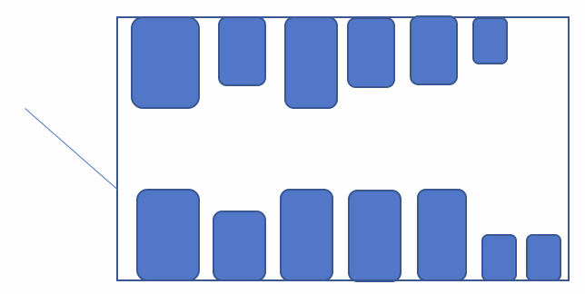

Mittgång

Avfallsutrymmen med annan form: Tänk på att om ditt avfallsutrymme har en annan form än det som modellen förutsatt, är det viktigt att möbleringen i avfallsutrymmet görs så att alla kärl får plats och kan dras ut för tömning. Det innebär att den beräknade sammanlagda kärllängden när kärlen ställs upp bredvid varandra, inte nödvändigtvtis motsvarar avfallsutrymmets vägglängd.
Nuvarande dimensionering: Dimensioneringsfliken innehåller också en del där en befintlig verksamhets nuvarande dimensionering kan matas in för jämförelse. Tänk då på att det som beräknas i modellen utifrån nyckeltalen är sortering av majoriteten av fraktionerna.

